45.人口
60 人 口 |  |  |  |  |  |  | 人 口 61
４５．年齢別（５歳階級）・男女別人口 （令和元年12月末現在） |  |  |  |  |  |  | 年齢（５歳階級）男女別人口構成図（令和元年12月末現在）

 |  |  |  |  |  | 単位：人、％
年齢（5歳階級） | 人口 |  |  | 構成比
 | 合計 | 男 | 女 | 合計 | 男 | 女
総数 | 53,975 | 25,819 | 28,156 | 100.0 | 47.8 | 52.2
0～4 | 1,660 | 862 | 798 | 3.1 | 1.6 | 1.5
5～9 | 1,907 | 986 | 921 | 3.5 | 1.8 | 1.7 |  | 老年人口（65歳以上）
10～14 | 2,033 | 1,045 | 988 | 3.8 | 1.9 | 1.8 |  | 生産年齢人口（15～64歳）
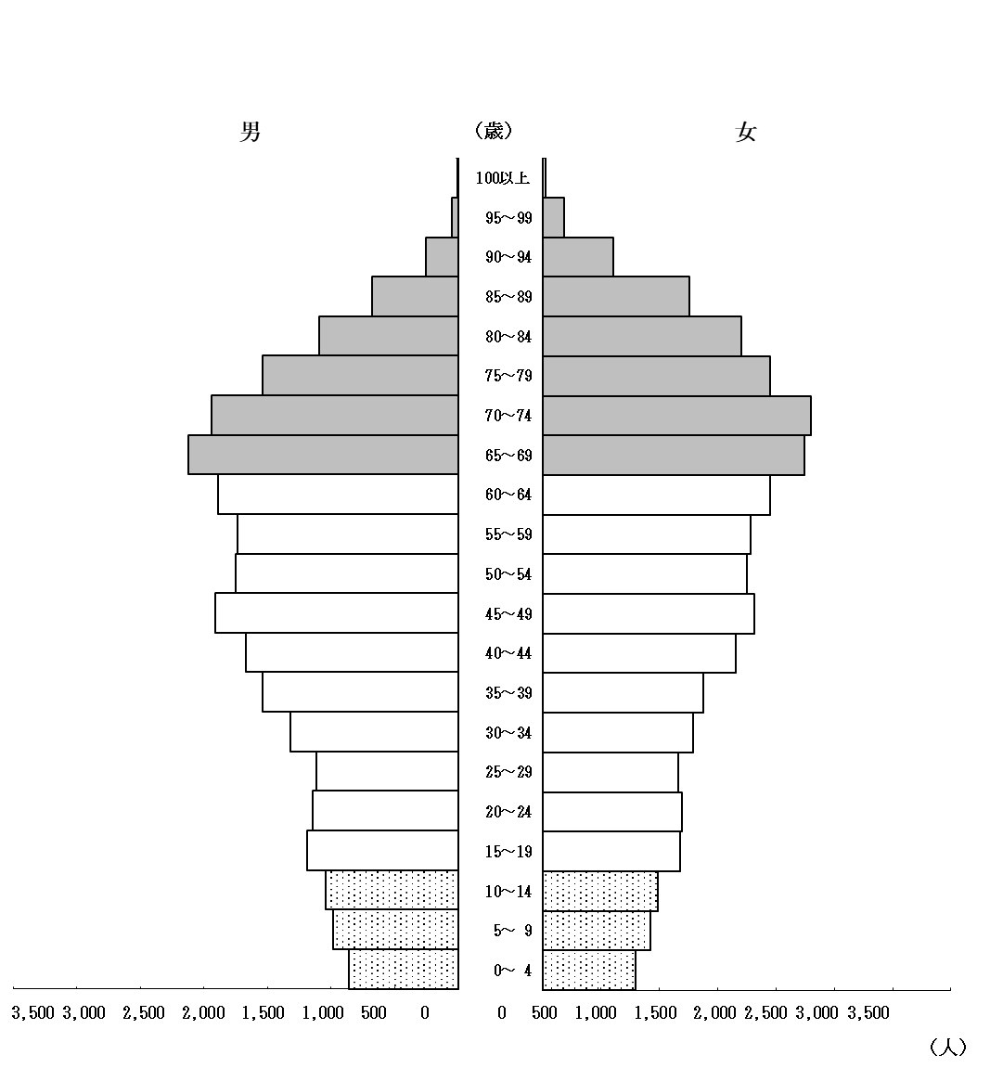
 | 0 | 0
15～19 | 2,367 | 1,186 | 1,181 | 4.4 | 2.2 | 2.2 |  | 年少人口（15歳未満）
20～24 | 2,336 | 1,141 | 1,195 | 4.3 | 2.1 | 2.2
25～29 | 2,278 | 1,114 | 1,164 | 4.2 | 2.1 | 2.2
30～34 | 2,611 | 1,321 | 1,290 | 4.8 | 2.4 | 2.4
35～39 | 2,921 | 1,540 | 1,381 | 5.4 | 2.9 | 2.6
40～44 | 3,330 | 1,671 | 1,659 | 6.2 | 3.1 | 3.1
45～49 | 3,723 | 1,908 | 1,815 | 6.9 | 3.5 | 3.4
50～54 | 3,501 | 1,750 | 1,751 | 6.5 | 3.2 | 3.2
55～59 | 3,517 | 1,732 | 1,785 | 6.5 | 3.2 | 3.3
60～64 | 3,837 | 1,888 | 1,949 | 7.1 | 3.5 | 3.6
65～69 | 4,367 | 2,120 | 2,247 | 8.1 | 3.9 | 4.2
70～74 | 4,235 | 1,938 | 2,297 | 7.8 | 3.6 | 4.3
75～79 | 3,486 | 1,535 | 1,951 | 6.5 | 2.8 | 3.6
80～84 | 2,800 | 1,096 | 1,704 | 5.2 | 2.0 | 3.2
85～89 | 1,941 | 680 | 1,261 | 3.6 | 1.3 | 2.3
90～94 | 865 | 255 | 610 | 1.6 | 0.5 | 1.1
95～99 | 229 | 46 | 183 | 0.4 | 0.1 | 0.3
100以上 | 31 | 5 | 26 | 0.1 | 0.0 | 0.0

再掲
15歳未満 | 5,600 | 2,893 | 2,707 | 10.4 | 5.4 | 5.0
15～64歳 | 30,421 | 15,251 | 15,170 | 56.4 | 28.3 | 28.1
65歳以上 | 17,954 | 7,675 | 10,279 | 33.3 | 14.2 | 19.0
※外国人人口、外国人世帯数を含みます。 |  |  |  |  |  | 市民総務部市民安全課

